пт-60
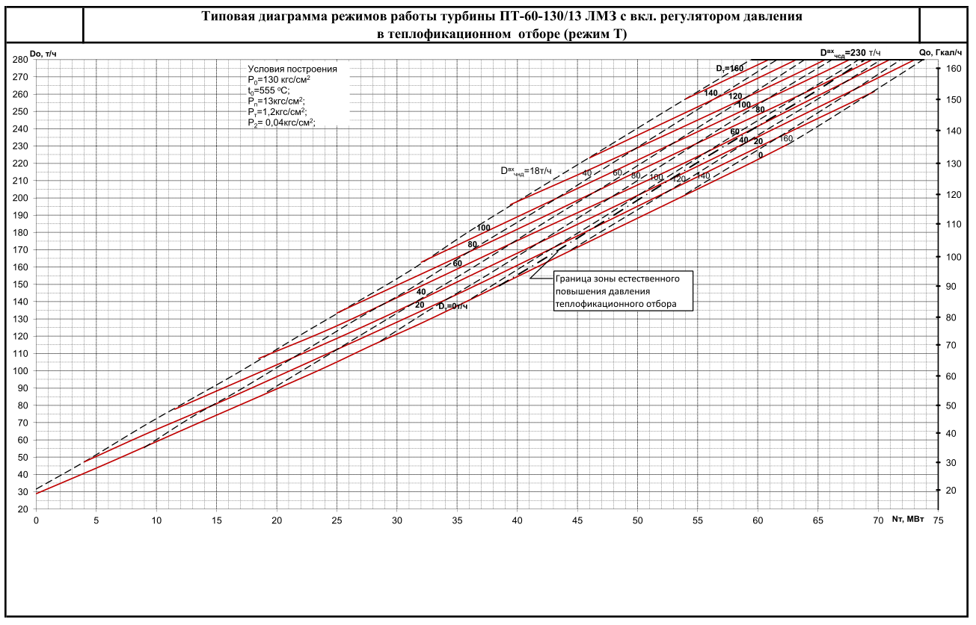
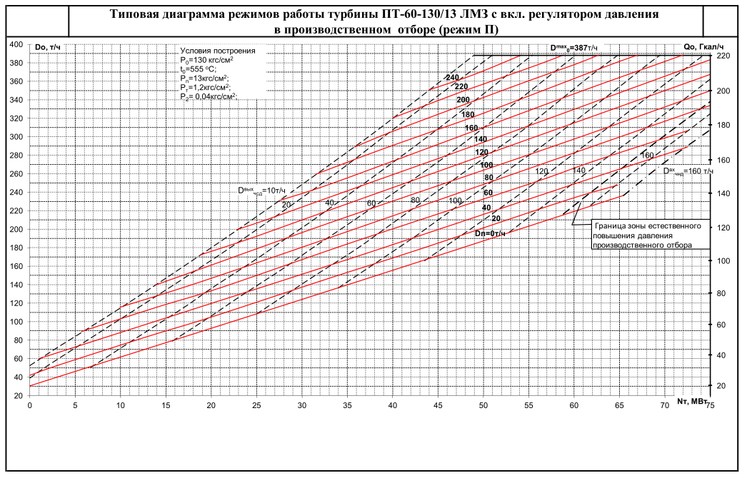
из ЭХ

 | пт-60 | пт-50 | пт-70 | пт-65 | пт-135
 |  | 1.20 | 0.86 | 0.92 | 0.44
Электрическая мощность, МВт | 60 | 50 | 70 | 65 | 135
Т-отбор, МВт | 121 | 101 | 141 | 131 | 272
П-отбор, МВт | 228 | 190 | 222 | 240 | 540

 | 2.0166666667 | 2.0166666667 | 2.0166666667 | 2.0166666667 | 2.0166666667

 | 3.8 | 3.8 | 3.1666666667 | 3.6944444444 | 4.0023148148

пт-135
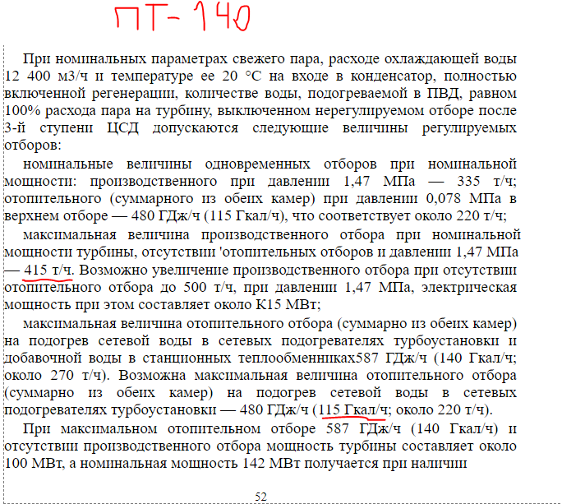

пт-50
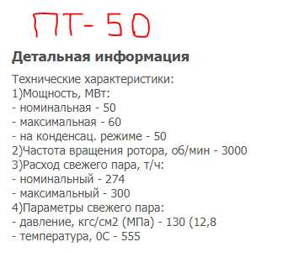

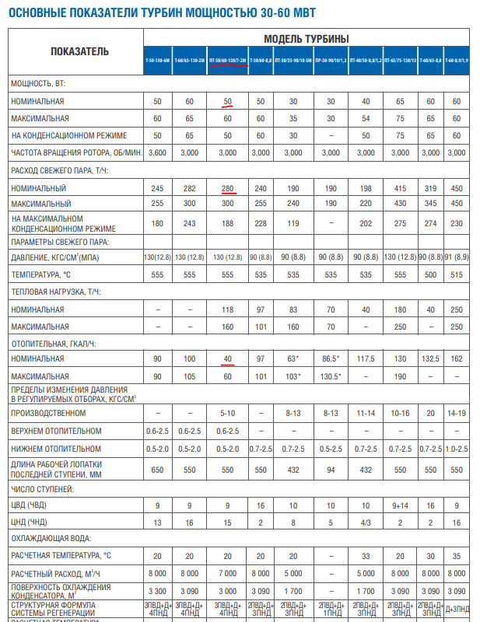

пт-65
